A_LIRE
 |  |  | Editer une Synthèse chiffrée et graphique de votre RSU |  | 1

Merci de bien vouloir remplir ce questionnaire Excel.
Attention : La structure du présent questionnaire ne doit en aucun cas être modifiée sous peine de compromettre le processus d'exportation.
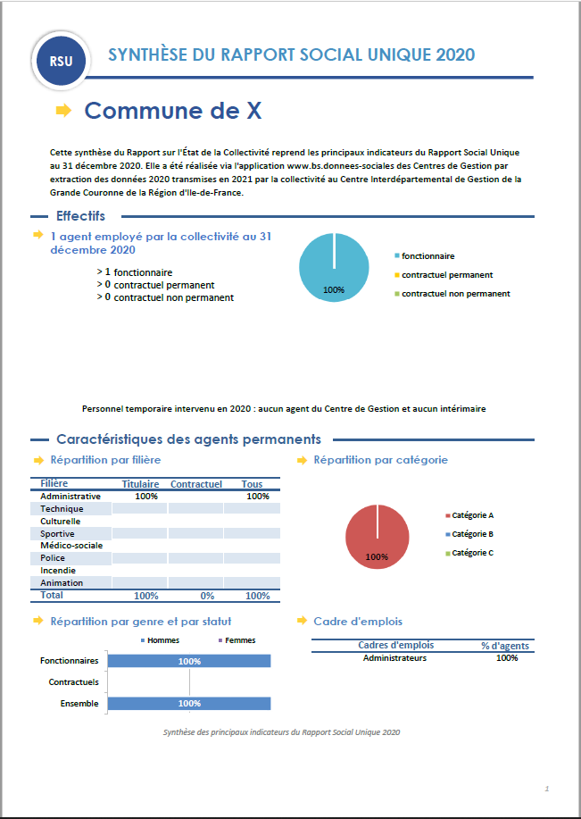
 |  |  | Cette fiche synthétique reprend les principaux indicateurs sociaux issus du RSU 2020. Ces données ont pour objectif de bénéficier d'une vue d'ensemble sur les effectifs de la collectivité. L'outil automatisé permettant la réalisation de cette synthèse a été développé par le Comité Technique des Chargés d'études des Observatoires Régionaux des Centres de Gestion.
Une fois ce questionnaire complété, veuillez exporter les données vers
un fichier d'échange au format .txt en cliquant sur le bouton "Exporter" ci-dessous

Exporter les données
vers un fichier texte

Accéder à votre synthèse
Puis, veuillez l'intégrer sur l'application :
www.donnees-sociales.fr
Conformément à la loi du 6 août 2018, les Centres de Gestion mettent à disposition des collectivités une application de saisie, de contrôle et d'exploitation du Rapport Social Unique.

Le fichier fabriqué par la procédure d'exportation est nommé d'après le n° Siret de votre collectivité
Il est situé dans le même répertoire que le présent questionnaire Excel

Si l'exportation ne fonctionne pas, contactez votre Centre de gestion |  | cliquez ici |  | Version 4

Importer les données
à partir d'un fichier texte

Pour importer dans un questionnaire vierge les données d'un fichier texte d'échange cliquez sur le bouton ci-dessus
Importer les données
RASSCT / HANDITORIAL / GPEEC

modele_DGCL_2019.xlsm
hrg_2019.xlsm | Oui

Fiche 1.5.0
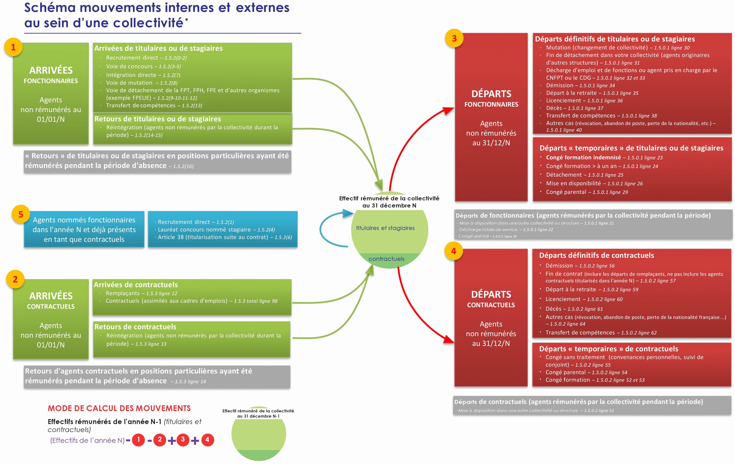
 | Retour Sommaire

1.5.0- Départs dans l'année 2020

L’indicateur 1.5.0. recense les effectifs en nombre de personnes physiques (1 personne = 1 unité).
Ne pas remplir les cellules grisées (pré remplies par un zéro) qui font l’objet de calculs automatiques.

Quels sont les agents à recenser ?

* les fonctionnaires

* et les contractuels occupant un emploi permanent (cf. fiche 1.2.1.)

* ayant quitté votre collectivité au cours de l’année 2020

* pour ce qui correspond au dernier mouvement de l'année

Remarque : Les agents contractuels qui ont cumulé des contrats avec des périodes fréquentes d'interruption ne doivent être comptés qu'une fois.

Comment sont-ils recensés ?

* par statut :
- tableau 1.5.0.1 : fonctionnaires
- tableau 1.5.0.2 : contractuels occupant un emploi permanent

* selon le motif de leur départ, qu'il soit temporaire ou définitif (en lignes)
motifs communs aux fonctionnaires et contractuels (tableaux 1.5.0.1 et 1.5.0.2) :
- mise à disposition totale auprès d’une autre collectivité ou structure (articles 25 et 61 de la loi du 26 janvier 1984)
- congé formation (article 57 - 6° de la loi du 26 janvier 1984), subdivisé en "moins d'un an" et "au-delà d'un an" (Remarque : ne pas comptabiliser les agents en décharge d’activité de courte durée pour leur permettre de suivre un stage de formation)
- congé parental (article 75 de la loi du 26 janvier 1984 pour les fonctionnaires - article 14 du décret n° 88-145 du 15 février 1988 pour les contractuels)
- démission (article 96 de la loi du 26 janvier 1984)
- départ à la retraite
- licenciement
- décès
- transfert de compétence
- autres (révocation, abandon de poste, perte de la nationalité française, etc.)

motifs concernant uniquement les fonctionnaires (tableau 1.5.0.1) :
- décharge totale d’activité de service pour exercice d’un mandat syndical (article 100-1 de la loi du 26 janvier 1984)
- détachement auprès d’une autre collectivité ou structure (article 64 de la loi du 26 janvier 1984) ;
- placement dans une position autre que l'activité ou le détachement (hors congé parental cité plus haut) : mise en disponibilité (de droit ou sur demande), congé parental, accomplissement du service national, congé spécial (articles 72 et 99 de la loi du 26 janvier 1984) ;
- mutation dans une autre collectivité (article 51 de la loi du 26 janvier 1984) ;
- fin de détachement auprès de votre collectivité d’un fonctionnaire issu d’une autre collectivité ou d’une autre Fonction Publique ;
- décharge d'emploi et de fonction (autre que pour exercice d'un mandat syndical)
- prise en charge par le CNFPT ou un CDG à l’issue de la période de surnombre (article 97 de la loi du 26 janvier 1984) ;

motifs concernant uniquement les contractuels (tableau 1.5.0.2) :
- congé sans traitement (convenances personnelles, suivi de conjoint)
- fin de contrat non suivie d’une titularisation ou d’une nomination stagiaire (remplaçant et autre)
- Agent contractuel nommé stagiaire au sein de la collectivité au cours de l'année

*selon le sexe et la catégorie hiérarchique (en colonnes)

Exemples de mouvements au sein de la collectivité

